상품제안서
오바록 천연고무칼라 마우스패드 270×220mm | 상품코드: S29016

 |  |  |  |  |  |  | 02-713-8555 | www.synergygift.co.kr
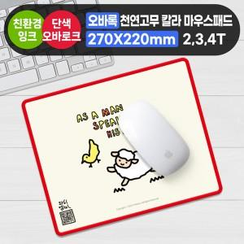

【상세/제작정보】

【인쇄/포장옵션】 | 풀칼라 / OPP(비닐)

【공급단가】 | 수량 | 100~ | 300~ | 500~ | 1,000~ | 3,000~
*VAT별도 | 2T | 2,340원 | 1,990원 | 1,750원 | 1,680원 | 1,610원
 | 3T | 2,540원 | 2,430원 | 2,180원 | 2,100원 | 2,010원
 | 4T | 2,800원 | 2,430원 | 2,180원 | 2,100원 | 2,010원

【상품 URL】 | https://www.synergygift.co.kr:443/src/goods_detail.php?gdno=29016

